口座開設フロント
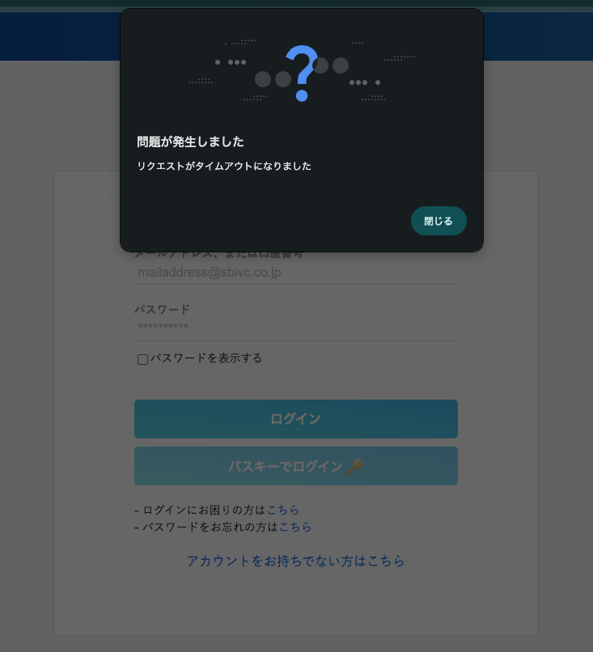
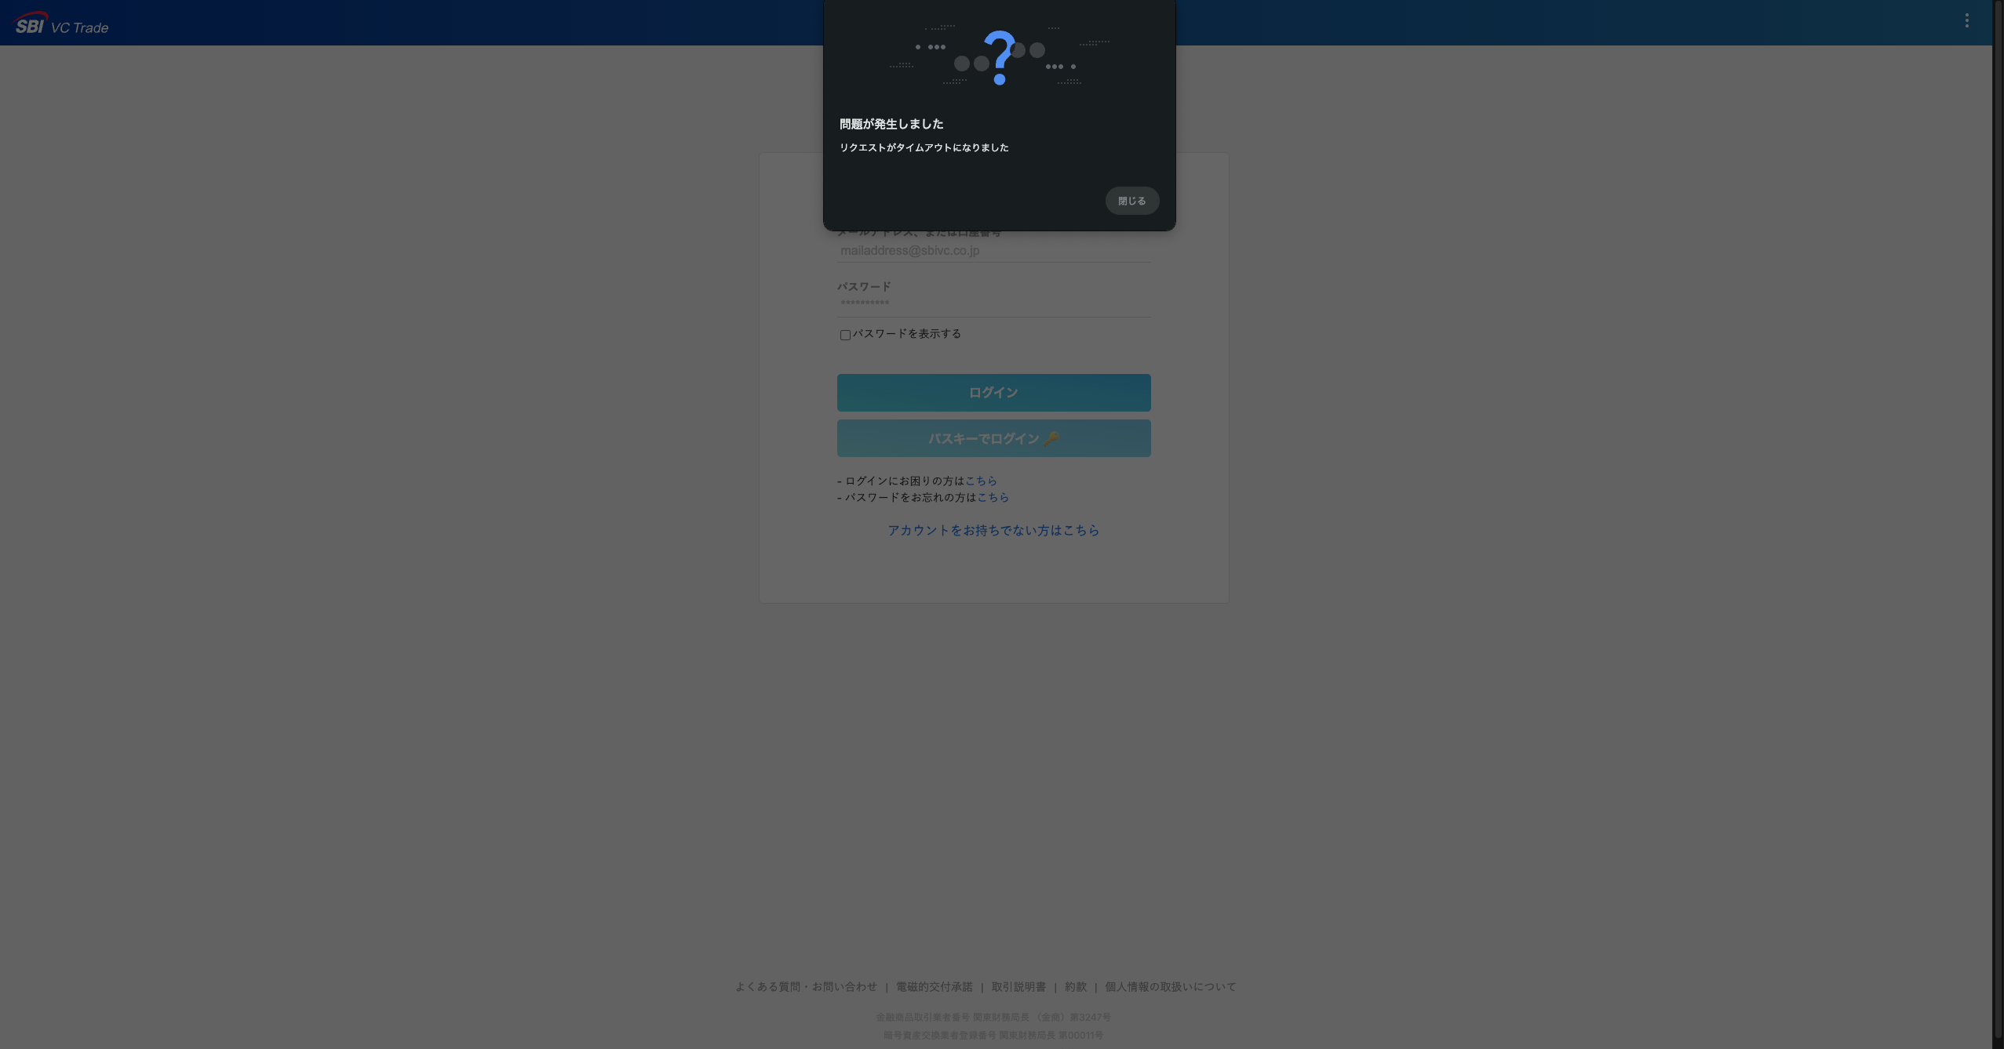
ログイン (/signin)
 | 変更内容
 | ・パスキーを登録している場合、メールアドレス, 口座番号入力欄を押下すると登録したパスキーが表示

 | 変更前
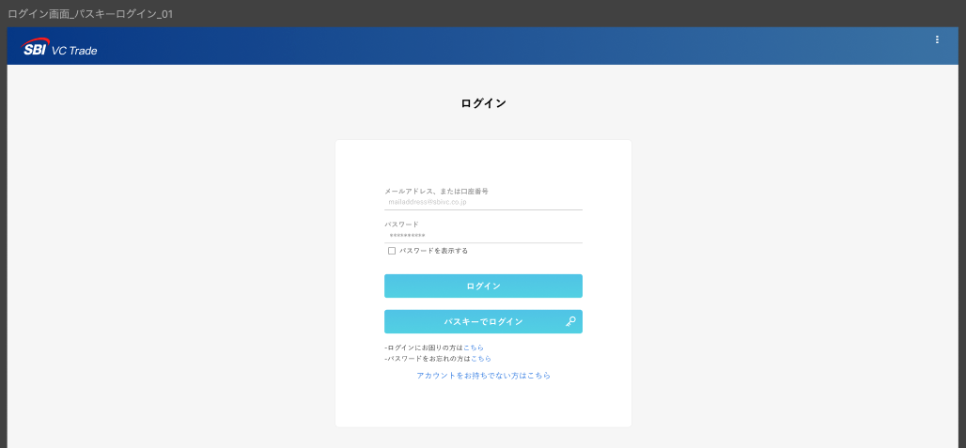

 | 変更後
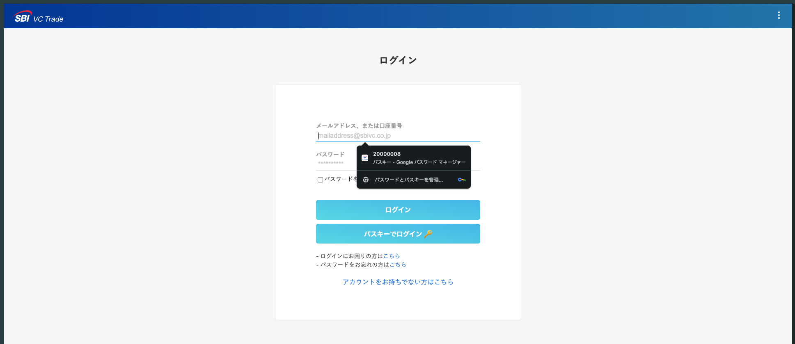
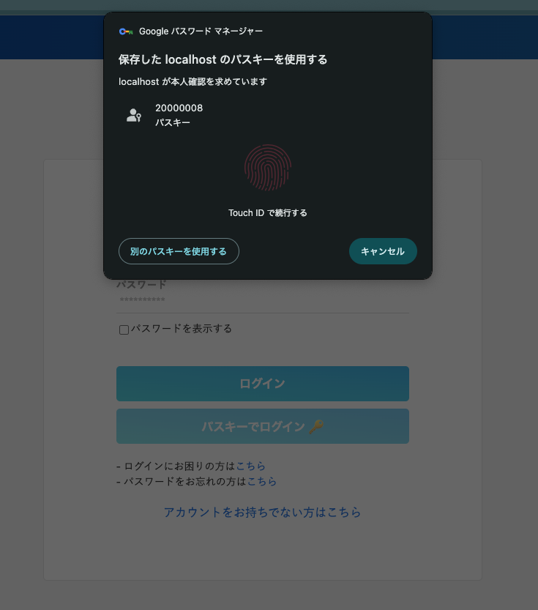

パスキーレコメンドモーダル
 | 新規追加 |  | 参考：表示条件は以下4つを全て満たしている時のみ
 |  | ・お客様情報確認画面(/)で表示 | ・マイページ遷移時
 |  | ・UIは新スマホアプリに合わせる | ・アカウントが本登録か休眠口座
 |  | ・画像は未確定 | ・パスキー未登録
 |  |  | ・チェックボックス「14日間表示しない」をONにした状態で閉じた場合の、閉じてからの7日間

 |  | 現状 |  |  | 参考：新スマホアプリ
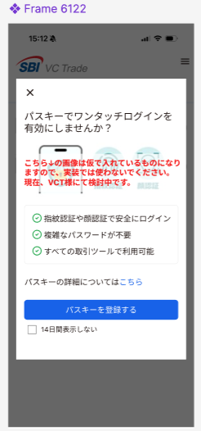
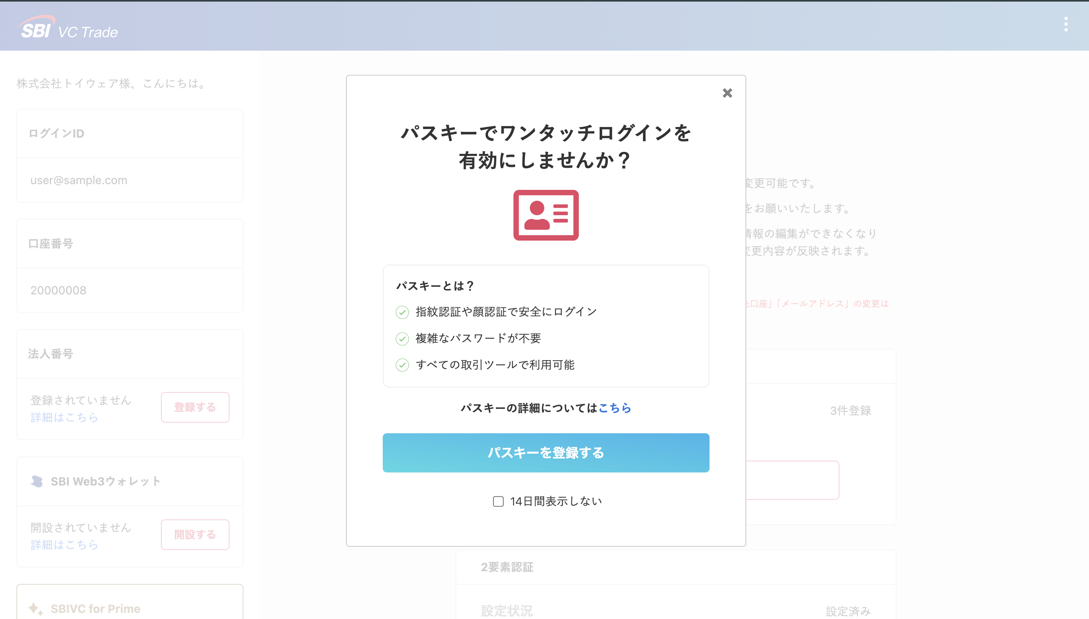

パスキー設定TOP (/passkey/top)
 | 変更内容
 | ・最下部に「マイページへ」を追加
 | ・パスキー一覧の下に「パスキーに関してのお問い合わせはこちら」を追加
 | ・各パスキー情報の「端末の画像」を削除
 | ・パスキーボタン文言変更「パスキーを登録する」

 | 変更前 |  |  |  | 参考：新アプリFigma
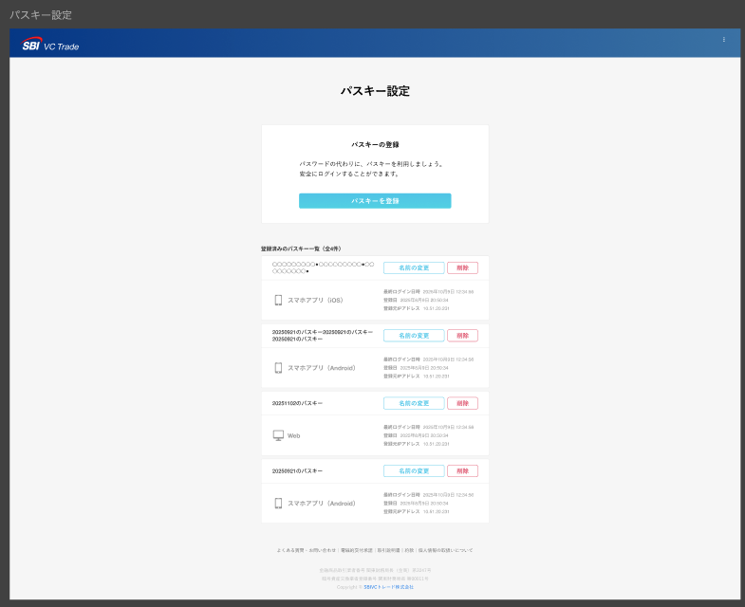

 | 変更後
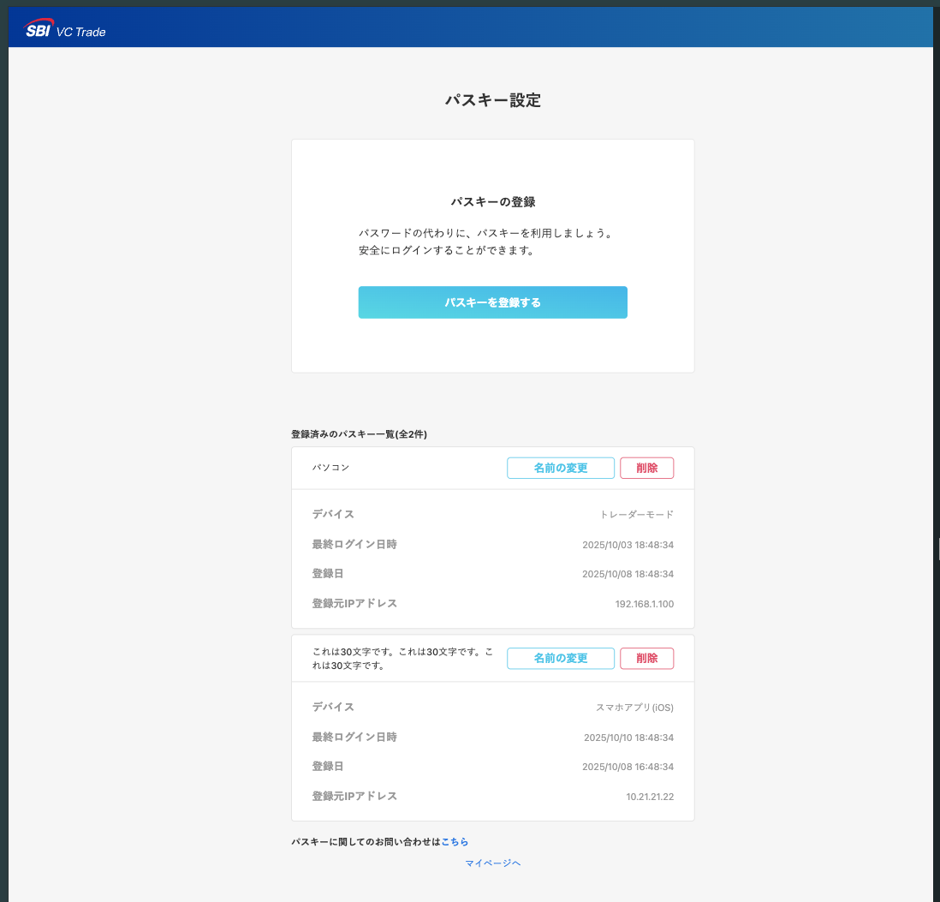

パスキー設定画面で表示する説明モーダル
 | 新規追加 |  | 参考：表示条件は以下2つを全て満たしている時のみ
 |  | ・パスキー設定TOP(/passkey/top)で表示 | ・パスキー設定TOP遷移時
 |  | ・UIは新スマホアプリに合わせる | ・アカウントがパスキー未登録
 |  | ・画像は未確定

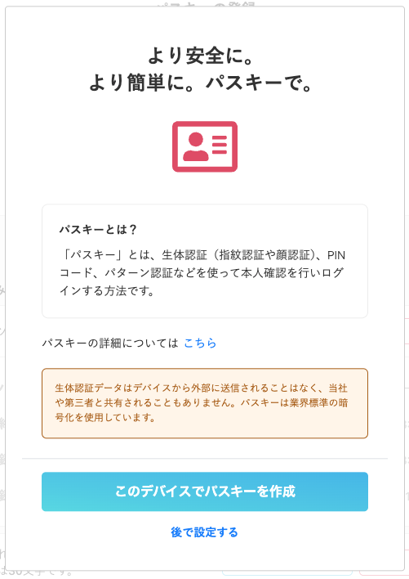
 |  | 現状 |  |  |  | 参考：新スマホアプリ
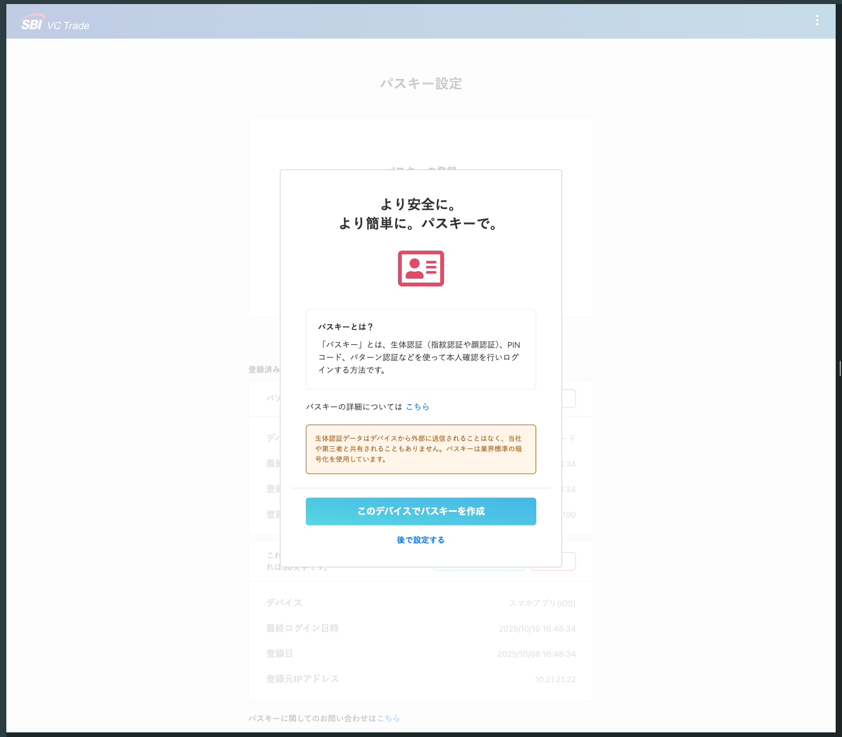
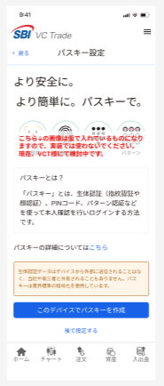

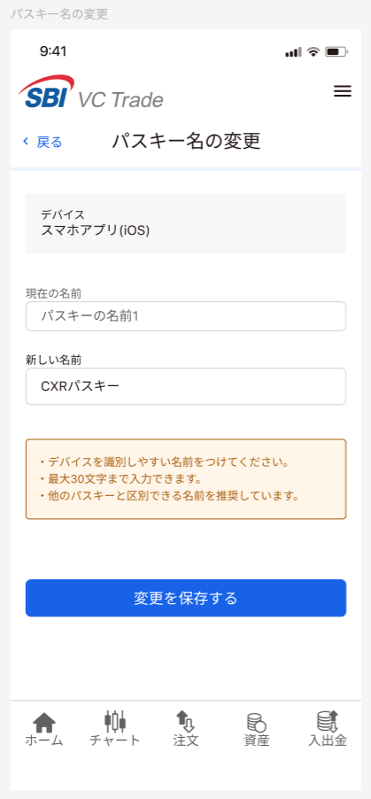
 |  |  |  |  | 参考：新アプリFigma
パスキー名変更(/passkey/rename)
 | 変更内容
 | ・注意事項「パスキー名の設定について」を追加
 | ・デバイス名の追加
 | ・現在のパスキー名表示場所の変更
 | ・【新規追加】完了時に、「パスキーの名前を変更しました」モーダル表示追加

 | 変更前
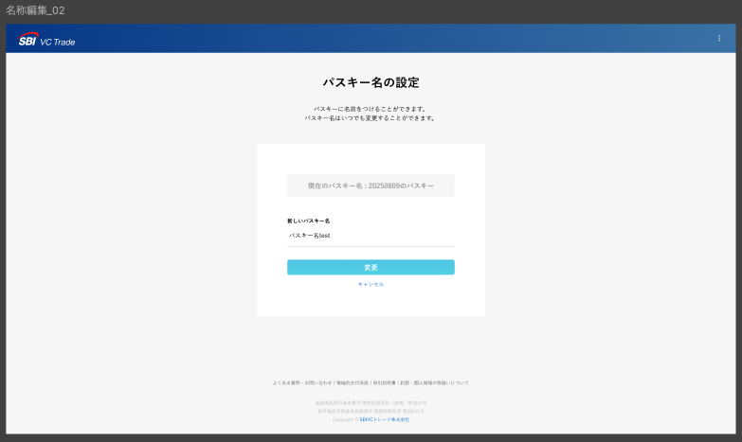

 | 変更後
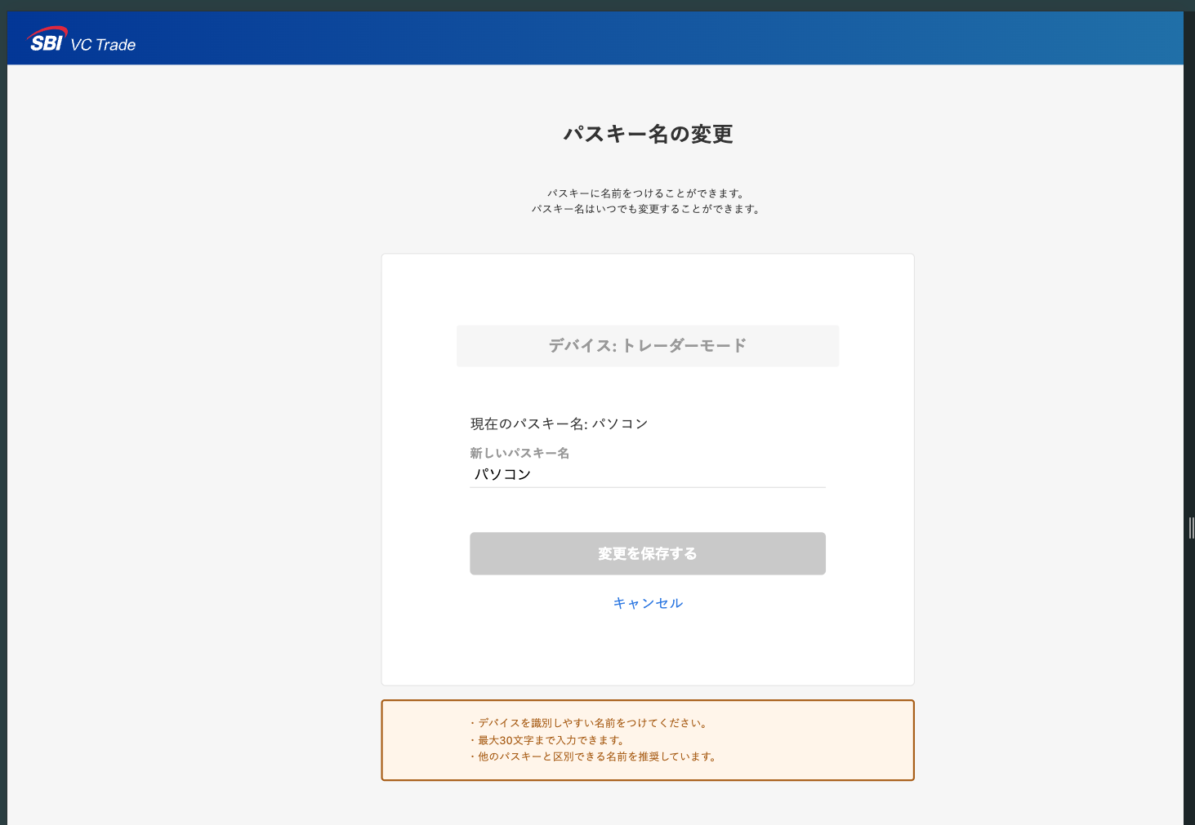

デバイス名追加

現在のパスキー名の場所を移動

「パスキー名の設定について」
を追加

 | 【新規作成】完了時モーダル
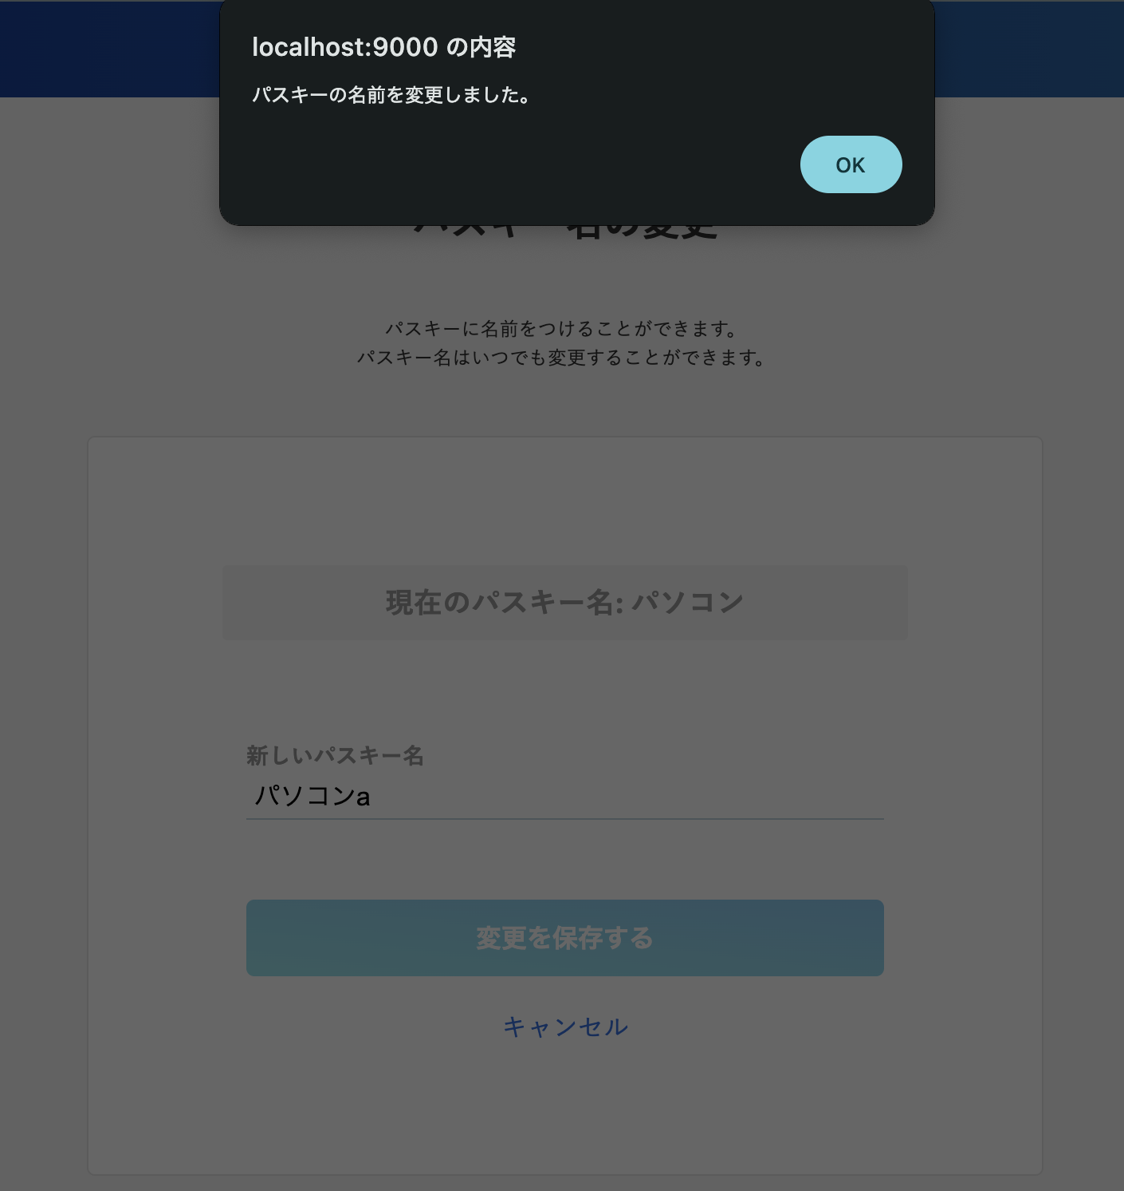

パスキー削除モーダル
 | 変更内容
 | ・タイトル文言変更「パスキー削除」
 | ・説明の文言を変更
 |  | パスキーの名前を削除してよろしいですか？ 削除が完了すると、このパスキーを使用してログインすることができなくなります。 パスキーはいつでも再登録できます。
 | ・【新規追加】完了時に、「パスキー削除しました」モーダル表示追加

 | 変更後

 | 【新規作成】完了時モーダル
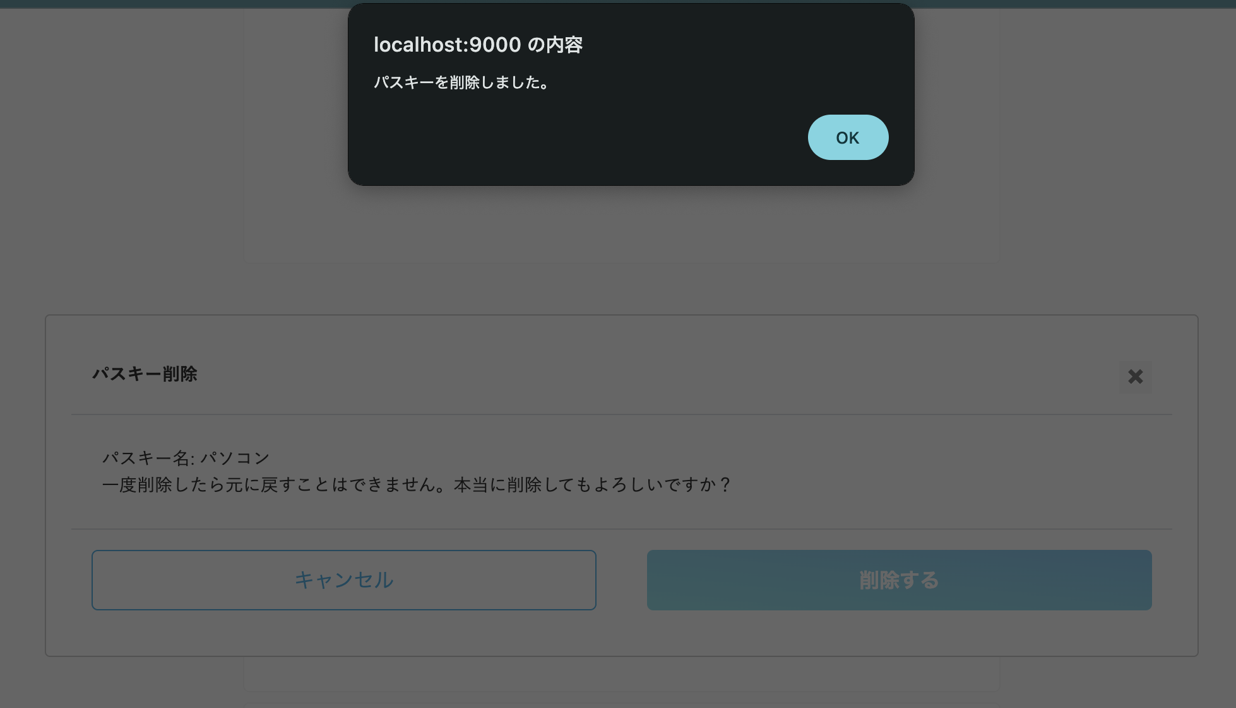

パスキー登録(/passkey/register)
 | 変更内容
 | 認証コード入力（1/2） - メール認証
 |  | ・「認証コードを再送する」の下に、「お困りの場合はこちら」を追加
 |  | ・「認証コードを再送する」を押下すると、文言「認証メールを再送しました」を表示
 |  | ・文言変更「メッセージ内に記載されたコードを入力…」→ 「メッセージ内に記載された認証コードを入力してください。」
 |  | ・入力した場合にコードが異なる場合、エラーメッセージを表示

 | 変更前
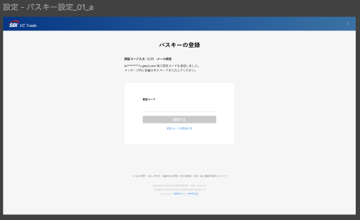
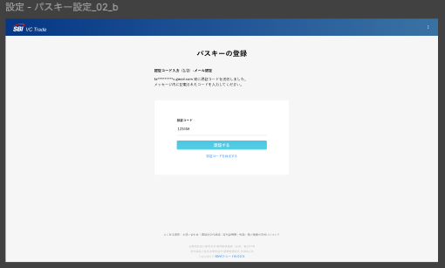

 | 変更後
 |  |  |  | エラーメッセージ表示時 |  |  | メール再送信リンク押下後
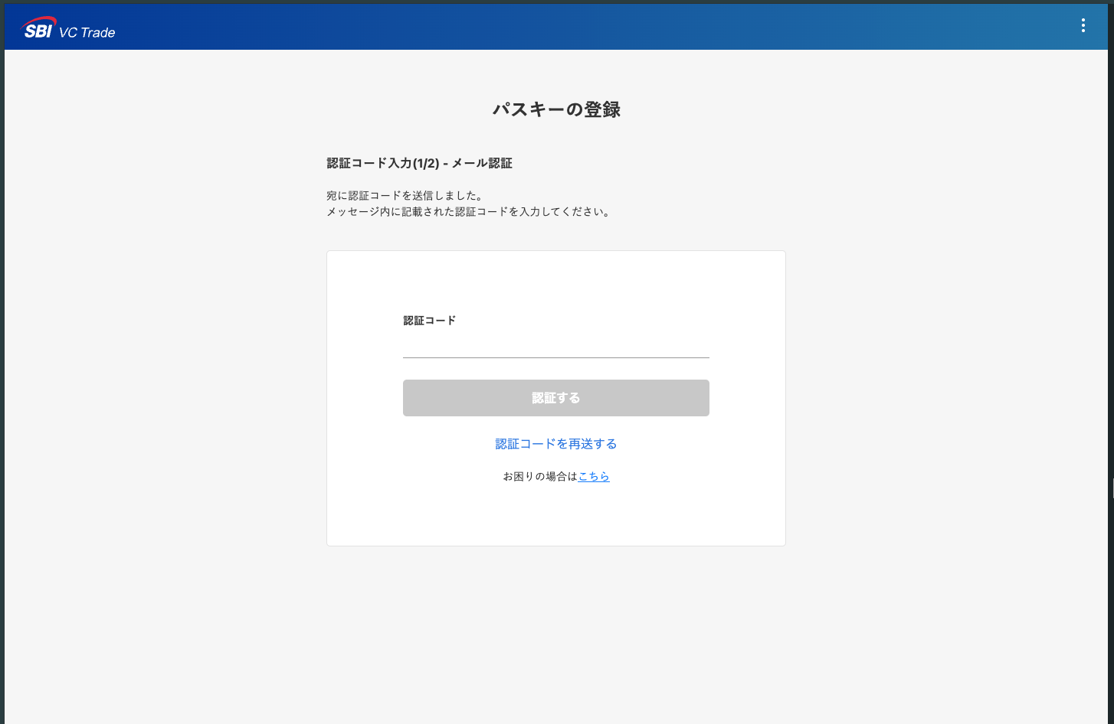
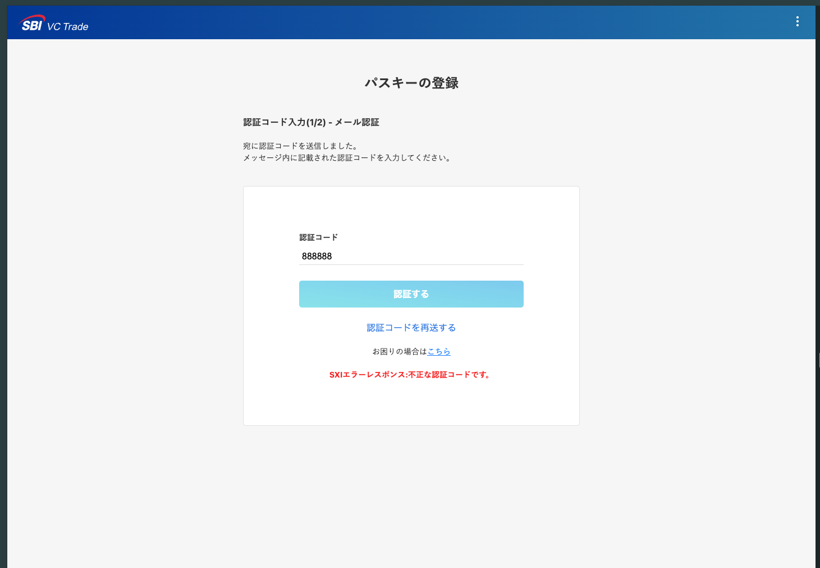
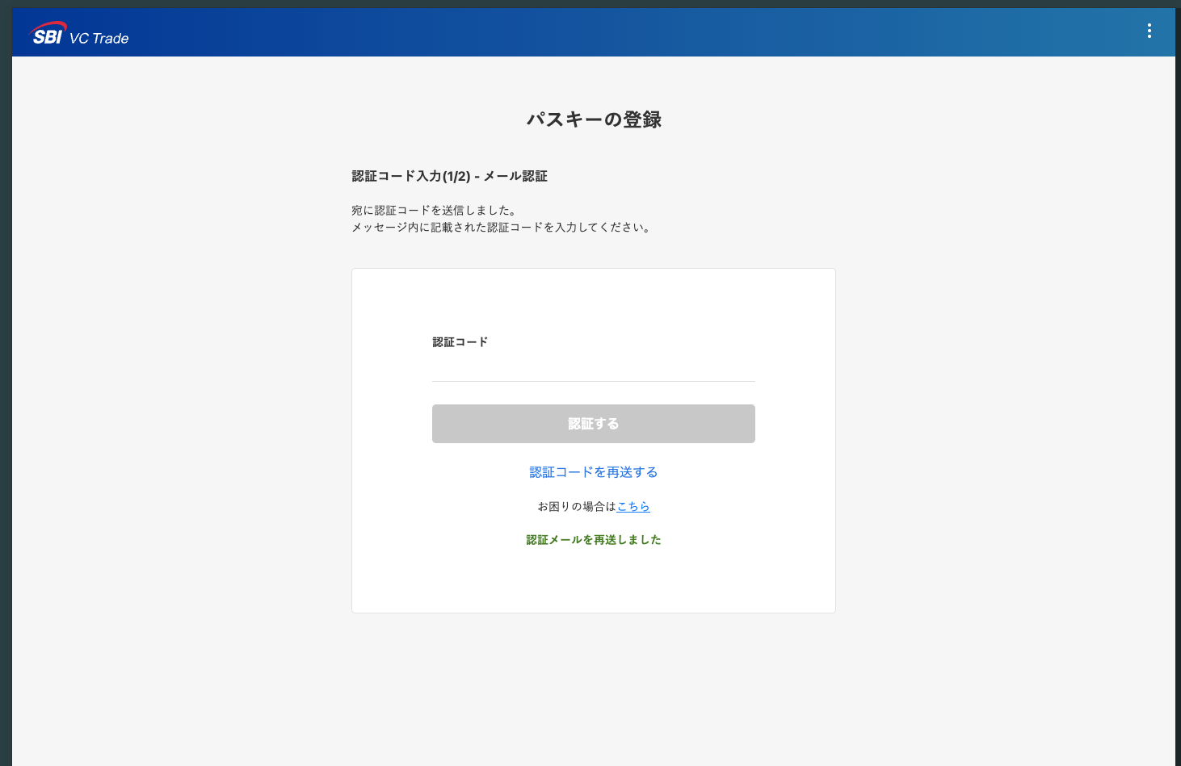

 | 認証コード入力(2/2) - 2要素認証
 | 変更内容
 |  | ・「認証コードを再送する」の下に、「お困りの場合はこちら」を追加
 |  | ・「認証コードを再送する」を押下すると、文言「認証メールを再送しました」を表示
 |  | ・入力した場合にコードが異なる場合、エラーメッセージを表示
 |  | ・【新規追加】2要素認証をGAアプリで設定している場合の画面を追加
 |  | ・【新規追加】パスキー登録時にエラーが発生した際に表示されるモーダルを追加

 | 変更前(sms)
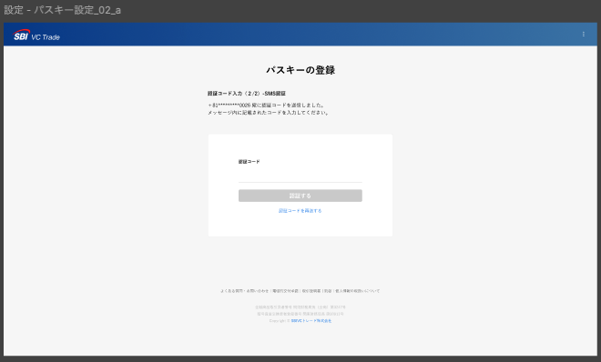
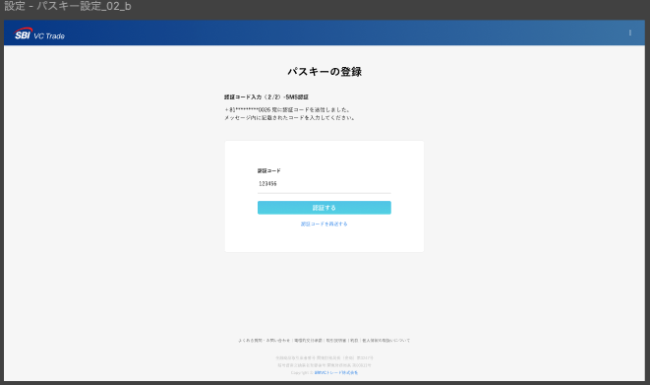

 | 変更後(SMS)
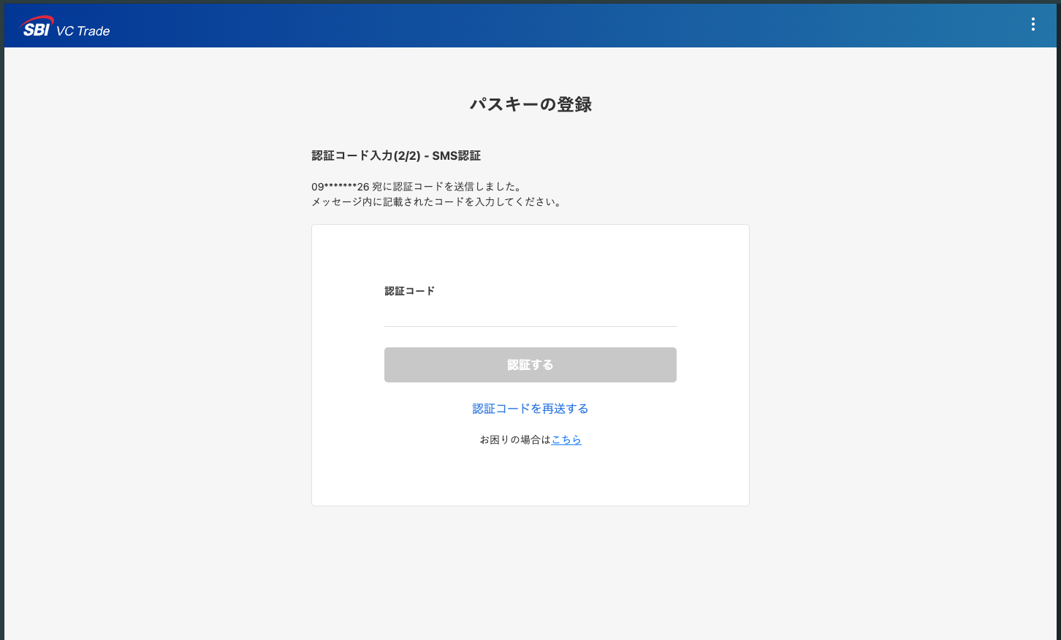
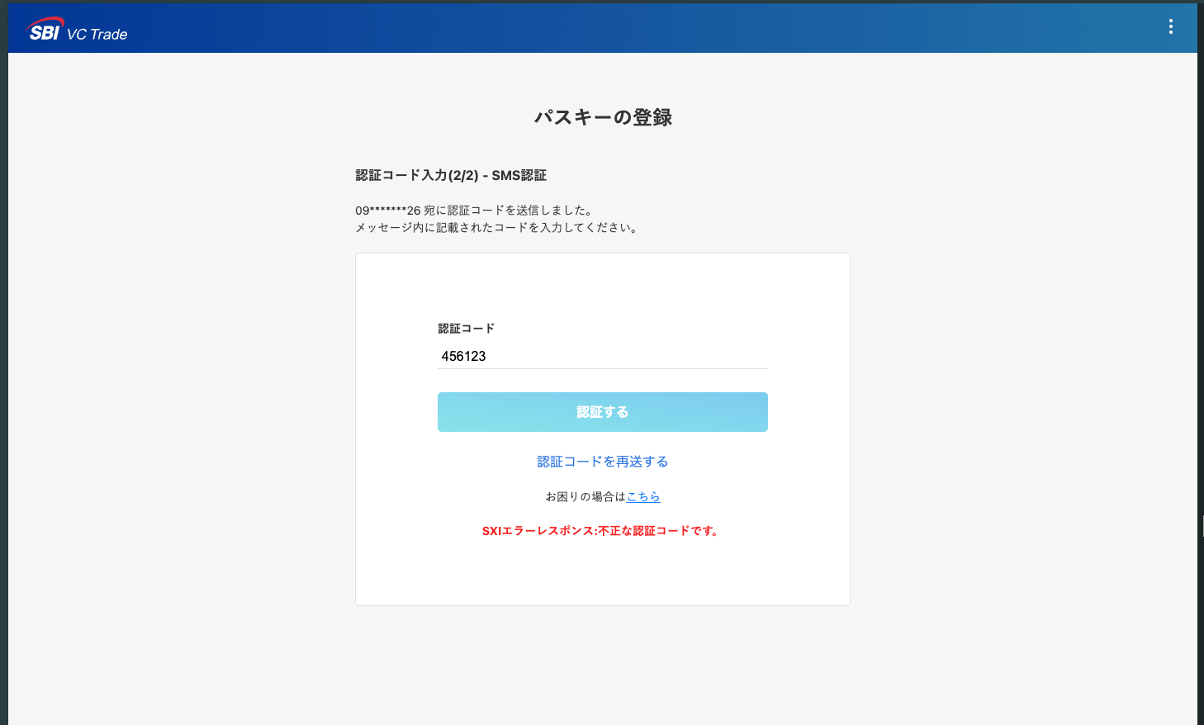


 | 【新規作成】GAアプリ

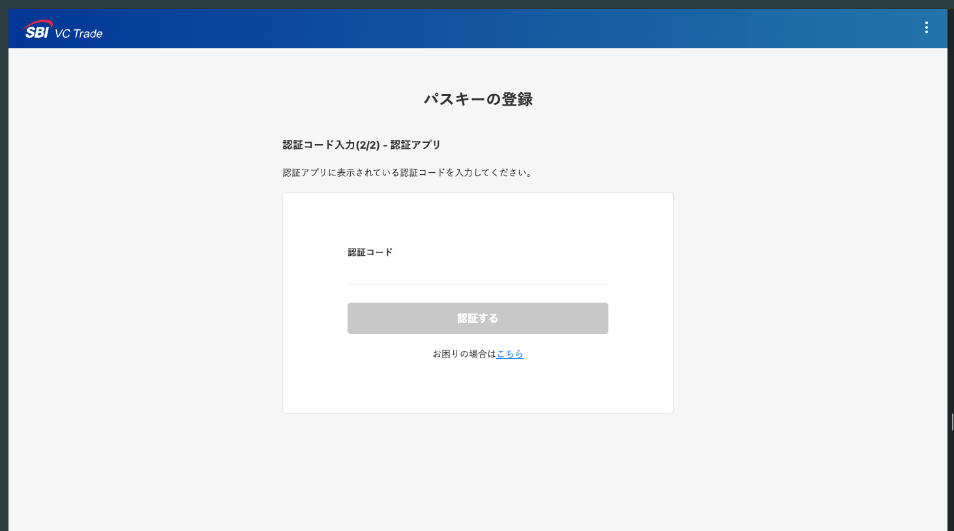
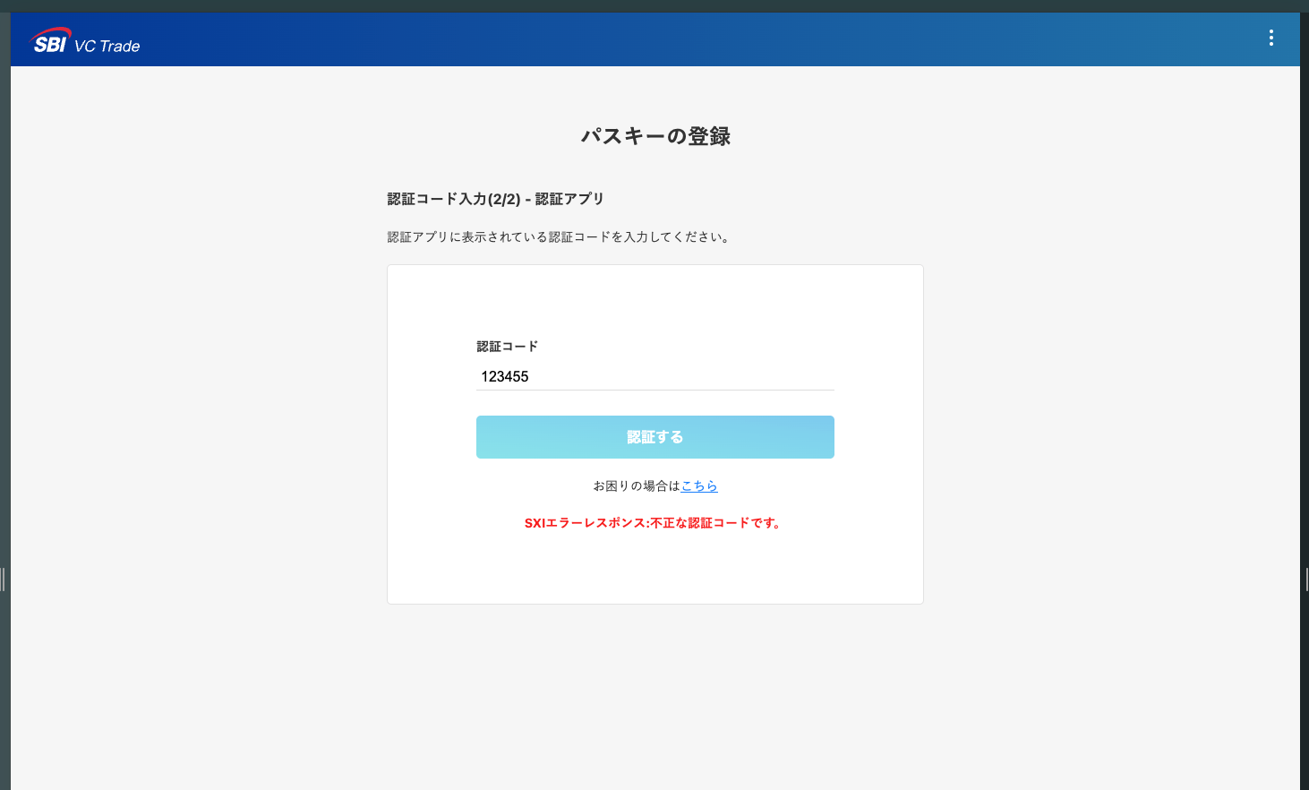

 | 【新規追加】パスキー登録エラー時のモーダル

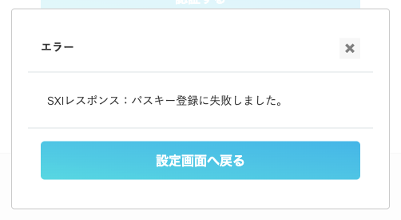

エラーハンドリング
変更内容
 | ・【新規追加】パスキー登録時にタイムアウトエラーが発生した時のOS/ブラウザ標準のモーダル |  |  |  | 参考：新アプリ
 | ・【新規追加】パスキーログイン時にタイムアウトエラーが発生した時のOS/ブラウザ標準のモーダル
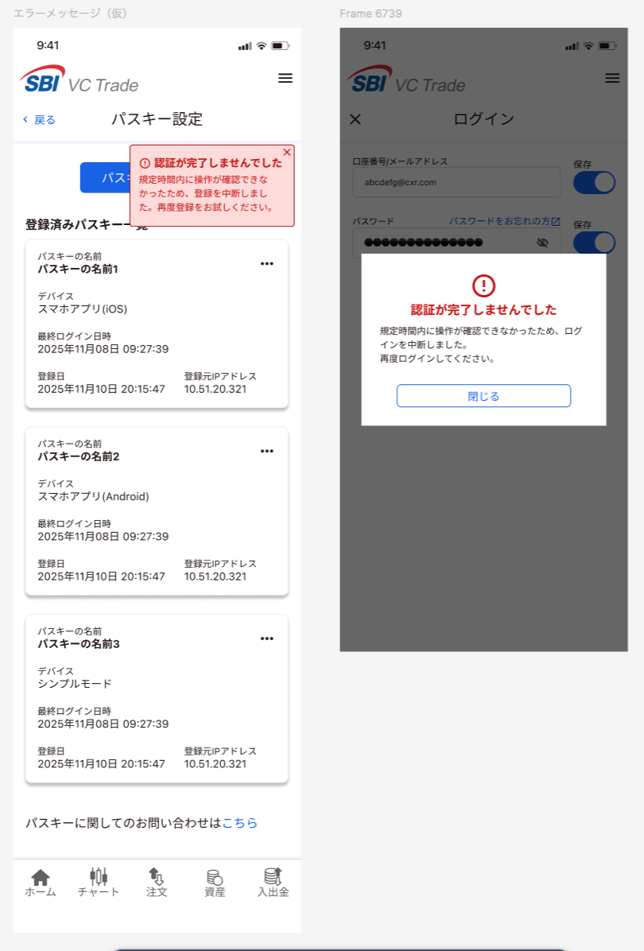

 | パスキー登録
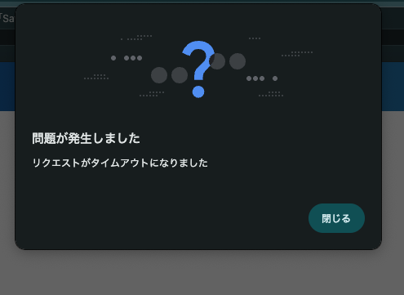

 | パスキーログイン

